様式1
 |  |  |  |  |  |  |  | 様式１ | 想定される震度を「震度予測分布図」で確認し、該当する震度を選んでください。（☑を記入）
 |  |  | 想定される震度及び浸水深・到達時間等

想定される震度 （理論上最大クラス）
 |  |  |  |  |  |  |  |  |  | 震度７
 |  |  |  |  |  |  |  |  |  | 震度６強
 |  |  |  |  |  |  |  |  |  | 震度６弱
 |  |  |  |  |  |  |  |  |  | 震度５強
液状化危険度 |  |  |  |  |  |  |  |  |  | 震度５弱
 |  |  |  |  |  |  |  |  |  | 震度４

 |  |  |  |  |  |  |  |  | 想定される液状化の危険度を「液状化危険度予測分布図」で確認し、該当する危険度を選んでください。（☑を記入）

想定される浸水深 （理論上最大クラス）

 |  |  |  |  |  |  |  |  |  | 極めて高い
 |  |  |  |  |  |  |  |  |  | 高い
 |  |  |  |  |  |  |  |  |  | 低い
想定される到達時間 （浸水深３０ｃｍ） |  |  |  |  |  |  |  |  |  | 極めて低い
 |  |  |  |  |  |  |  |  |  | 計算対象層なし
 |  |  |  |  |  |  |  |  |  | 計算対象外

 |  |  |  |  |  |  |  |  | 想定される浸水深を「津波浸水予測図」で確認し、該当する高さを選んでください。（☑を記入）
避 難 場 所

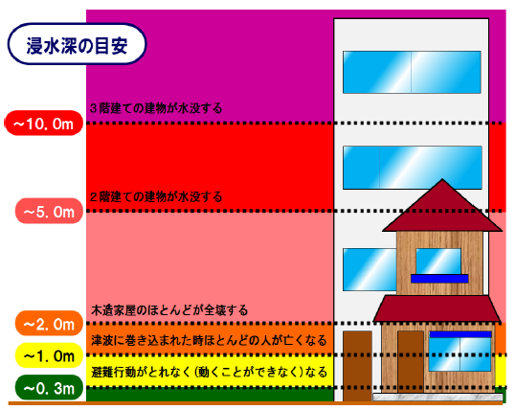
０．３ｍ 避難行動がとれなく（動くことができなく）なる
１．０ｍ 津波に巻き込まれた時ほとんどの人が亡くなる
２．０ｍ 木造家屋のほとんどが全滅する
５．０ｍ ２階建ての建物が水没する
１０．０ｍ ３階建ての建物が水没する
０．３ｍ 避難行動がとれなく（動くことができなく）なる
１．０ｍ 津波に巻き込まれた時ほとんどの人が亡くなる
２．０ｍ 木造家屋のほとんどが全滅する
５．０ｍ ２階建ての建物が水没する
１０．０ｍ ３階建ての建物が水没する
（避難場所までの距離） |  |  |  |  | （ | ｍ | ） |  |  | ２０ ～ ５０ | ｍ
 |  |  |  |  |  |  |  |  |  | １０ ～ ２０ | ｍ
 |  |  |  |  |  |  |  |  |  | ５ ～ １０ | ｍ
 |  |  |  |  |  |  |  |  |  | ２ ～ ５ | ｍ
 |  |  |  |  |  |  |  |  |  | １ ～ ２ | ｍ
 |  |  |  |  |  |  |  |  |  | ０．３ ～ １ | ｍ
 |  |  |  |  |  |  |  |  |  | ０．０１ ～ ０．３ | ｍ
 |  |  |  |  |  |  |  |  |  | 浸水区域外

 |  |  |  |  |  |  |  |  | 浸水深３０ｃｍの津波の想定される到達時間を「津波浸水深３０ｃｍ到達予測時間分布図」で確認し、該当する時間を選んでください。（☑を記入）

 |  |  |  |  |  |  |  |  |  | ０ ～ １０ | 分
【ポイント】 |  |  |  |  |  |  |  |  |  | １０ ～ １５ | 分
・ 想定される震度及び浸水深・到達時間等の把握は、津波への備えの基本となります。 |  |  |  |  |  |  |  |  |  | １５ ～ ２０ | 分
・ 人は、３０ｃｍの高さの津波で足が取られて動けなくなります。 |  |  |  |  |  |  |  |  |  | ２０ ～ ２５ | 分
・ 震度、液状化危険度、津波浸水深・到達時間等の予測図（ハザードマップ）を、市町から配布さ |  |  |  |  |  |  |  |  |  | ２５ ～ ３０ | 分
れたハザードマップや、市町や県のホームページから入手し、マニュアルに添付しましょう。 |  |  |  |  |  |  |  |  |  | ３０ ～ ４０ | 分
（想定される震度及び浸水深・到達時間等の調べ方は、裏面を参照してください。） |  |  |  |  |  |  |  |  |  | ４０ ～ ６０ | 分
【想定される震度及び浸水深・到達時間等の調べ方】 |  |  |  |  |  |  |  |  |  | ６０ ～ ９０ | 分
 |  |  |  |  |  |  |  |  |  | ９０ ～ ７２０ | 分
①様式１に記入する想定される震度（理論上最大クラス）、液状化危険度、想定される浸水深（理 |  |  |  |  |  |  |  |  |  | 浸水区域外
論上最大クラス）、想定される到達時間（浸水深３０ｃｍ）の数値は、三重県のホームページで公
開している資料により確認することができます。
②県のホームページで公開されている資料では自らの施設の数値の特定が難しい場合は、各市
町が公開しているハザードマップ等も参照し、自らの施設のリスクを把握してください。
（市町により、予測の基礎となるデータの調査年度が異なる場合があるので、ご留意ください。）
③なお、一部の市町については、南伊勢町のホームページで公開しているシステム（下表リンク
数値を確認することができます。

ホームページリンク先
 | 公開元・情報の種別 |  |  | リンク先 |  |  | 備考
① | 三重県 | 震度 |  | http://www.pref.mie.lg.jp/D1BOUSAI/hazard/shindoyosoku_h25.htm
 |  | 液状化危険度 |  | http://www.pref.mie.lg.jp/D1BOUSAI/hazard/ekijoukakikendoyosoku_h25.htm
 |  | 津波浸水深 |  | http://www.pref.mie.lg.jp/D1BOUSAI/tsunami/shinsuiyosokuzu_h25.htm
 |  | 津波到達時間 |  | http://www.pref.mie.lg.jp/D1BOUSAI/tsunami/shinsuiyosokuzu_h25.htm
三重県 ハザードマップ
三重県 ハザードマップ
検 索
検 索
 |  | 県ホームページのハザードマップ（災害予測図）一覧からご覧いただけます。（http://www.pref.mie.lg.jp/D1BOUSAI/hazard/）
三重県 避難所・防災マップ
三重県 避難所・防災マップ
検 索
検 索
② | 県内市町の避難所情報、防災マップ一覧 |  |  | http://www.bosaimie.jp/ne000.html |  |  | 三重県の「防災みえ.jp」ホームページ内にある、市町ホームページのリンク先一覧
③ | 南伊勢町 | 震度 |  |  http://gis.sakimori.eng.mie-u.ac.jp/map/map/?cid=1&gid=6&mid=199&lon=136.7230559&lat=34.3452780&scale=12000 |  |  | 南伊勢町以外の一部の市町のデータもシステム内で確認することができる
 |  | 液状化危険度
※ＧＩＳのページです。検索結果の２番目以降である可能性があります。
※ＧＩＳのページです。検索結果の２番目以降である可能性があります。
南伊勢町津波ハザードマップ
南伊勢町津波ハザードマップ
検 索
検 索
 |  | 津波浸水深
 |  | 津波到達時間

様式7の１
 | 地震・津波発生時の避難行動マニュアル |  |  |  |  |  |  |  | 様式７の１

想定する津波到達時間 |  |  |  |  | 分

（１）地震発生時（地震による揺れが発生しているとき） ＊１～２分間
 | ・ すべての従業員は、周囲にいる施設利用者に対して、「あわてず、まず身の安全を確保する」
 | よう呼びかけ、頭を保護し、丈夫な机の下など安全な場所に避難するよう促します。
 | ・ 外国人旅行者にもわかるよう、可能な限り、英語など多言語による呼びかけも行います。
 |  | （様式８参照）

（２）最初の揺れが収まったとき
 | ・ 大きな地震、あるいは、比較的揺れが小さくても１分以上の長い時間揺れた場合は、津波来襲
 | の危険性ありと判断して、ただちに避難体制を整え、避難の呼びかけや誘導を開始します。
 | 【ポイント】
 |  | ・ 館内放送が停電等で使用できない場合も想定し、メガホン、ハンドマイクなどの拡声器の活
 |  | 用などの「呼びかけ体制」を用意しておく。
 |  | ・ 館内放送の使い方は、可能な限り、すべての従業員に周知・徹底しておく。
 |  | ・ 放送のときは、意識してゆっくりと話すにようにする。
 |  | ・ 停電等で暗い場所に備えて、懐中電灯等の「明かり」を用意しておく。

 | ・ 揺れの時間が短い場合や、津波到達まで時間的余裕のある施設では、施設内の利用者に「地
 | 震が発生した」 こと、「現在地震・津波などに関する情報を収集しており、状況がわかり次第、
 | 情報提供を行う」ことを呼びかけ、「今、何が起きているのか」ということを説明します。

○ 全体統括係

 | 時間の 目安 |  | 大きな地震、あるいは、比較的揺れが小さくても１分以上の長い時間揺れた場合 |  |  | 津波到達まで時間の余裕のある施設（３０分間以上） |  | 備考

 |  |  | 行動 |  |  | 行動
 | 直後 |  | 避難方針の決定・指示 情報を待たず、ただちに避難場所への避難を、各係へ指示する。 |  |  | 情報収集
 | 分後 |  |  |  |  | 収集した情報の伝達
避難の必要性がない場合は対応終了
 |  |  |  |  |  | 避難方針の決定・指示 ↓ |  | 情報が得られない場合は、最悪のケースに備えた指示をするとともに、引き続き情報収集を行う
 |  |  | 各係の状況確認 |  |  | 各係の状況確認 |  | 必要に応じて役割分担の変更指示
 | 分後 |  | 避難場所へ移動開始
 | 分後 |  | 津波到達 |  |  | 津波到達 |  | 逃げ遅れた人がいないかどうかを把握

○ 通報連絡係
 | 館内放送や拡声器等により、「身の安全の確保」、「冷静な（落ち着いた）行動」、「状況の説明」、
 | 「避難誘導」等を呼びかけます。
 | ※文例は、「外国人旅行者用コミュニケーションカード（２）、（３）」を参照。

○ 安否確認係
 | 火災発生の警戒及び被害状況の把握のため、建物内を巡視する。その際、建物内に取り残され
 | た人がいないかどうか確認し、全体統括係に報告します。

○ 避難誘導係

避難の必要性がない場合は対応終了
 | 時間の目安 |  |  | 行 動 |  |  | 備 考
 | 地震発生直後 |  |  | 施設内の集合場所への避難誘導 |  |  | 通報連絡係及び安否確認係と連携しながら、館内放送や声かけにより、施設内の集合場所への避難誘導を行う
 |  |  | 分後 | 全体統括係より避難方針を確認 ↓
 |  |  |  | （引き続き） 施設内の集合場所への避難誘導 |  |  | 並行して避難用機械器具の準備を行う 取り残された方がいる場合は、安否確認係と連携しながら救護係に連絡する
 |  |  | 分後 | 避難状況の確認 |  |  | 宿泊者名簿により逃げ遅れの有無を確認 必要に応じて、お客様に懐中電灯・履物等を配付
 |  |  | 分後 | 避難場所へ移動開始・誘導 |  |  | 介添が必要な方がいる場合は援助
 |  |  | 分後 | 津波到達

○ 救護係

避難の必要性がない場合は対応終了
 | 時間の目安 |  |  | 行 動 |  |  | 備 考
 | 地震発生直後 |  |  | 救護用の機械器具の準備
 |  |  | 分後 | 全体統括係より避難方針を確認 ↓
 |  |  | 分後 | 施設内の集合場所で負傷者の応急手当 |  |  | 取り残された方がいる場合は、安否確認係と連携しながら救助する
 |  |  | 分後 | 避難場所へ移動開始 |  |  | 介添が必要な方がいる場合は援助
 |  |  | 分後 | 津波到達

○ 外国人対応係
 | ・ 日本語のわからない外国人のお客様がいる場合は、その方のわかる外国語を話せる従業員
 | ができるだけ付き添って誘導します。
 | ・ 外国語対応できる従業員がその場にいない場合は、外国人ツアーに同行している添乗員やガ
 | イドに協力を要請して誘導を行います。
 | ・ 従業員、添乗員、ガイドのいずれもその場に居合わせない場合は、多言語表記のある「避難
 | マップ」を活用し避難ルートを示すとともに、周囲のお客様につきそって避難するよう促します。

※全体の流れは、別紙に示すとおり。

 | 【ポイント】
 | ・ 防災体制表に応じて、係別に作成します。
 | ・ 想定される津波到達時間から逆算して、それぞれの活動の時間を決定します。
 | ・ 細かすぎず、大まかすぎず、適度でわかりやすいものとします。
 | ・ お客様には、老若男女、障がいのある方、体調のすぐれない方、けがをされた方、ペットを同
 | 伴されている方、外国人の方など、様々な方がおられます。
 | ・ 多くの課題が同時に発生した場合や必要な人員がそろわない場合は、全体総括係の指示
 | に従います。全体総括係は、日頃から様々なケースを想定しておきます。
 | ・ 津波から逃げ遅れることのないように、津波の到達時間を踏まえた各業務の目安の時間を定
 | めておきます。
 | ・ 短時間で津波が到達する可能性のある地域では、一刻も早く安全な場所に避難すること
 | が最優先となります。情報収集を後回しにしたり、避難の準備ができた方から直ちに避難
 | するなどの対応が必要です。

様式7の２
 |  |  |  |  | 様式７の２

 | 全体統括係 | 通報連絡係 | 安否確認係 救護係 | 避難誘導係 外国人対応係

大きな地震、あるいは、比較的揺れが小さくても１分以上の長い時間揺れた場合
館内放送や拡声器等により、
「身の安全の確保」
「冷静な（落ち着いた）行動
「状況の説明」
「避難誘導」
等を呼びかける。
救護用の機械器具を準備する。
通報連絡係及び安否確認係と連携しながら、館内放送や声かけにより、集合場所への避難誘導を行う。
地震発生直後

情報収集
避難方針の決定
津波来襲の危険性あり
津波危険性なし
浸水予測エリア内
耐震性等が十分で上層階への避難が可能な施設
避難場所への避難が必要な
施設

建物の倒壊の恐れや火災の発生等がない
建物の倒壊の恐れや火災の発生等がある
建物の倒壊の恐れや火災の発生等がない

避難場所（上層階）への避難
避難場所への避難
※浸水予測 エリア内では
津波到達時間を意識した
避難行動が必要
避難の必要性がない

避難の指示（避難方針の伝達）
避難方針の確認
最初の揺れが収まった時
館内放送や拡声器等により、
「身の安全の確保」
「冷静な（落ち着いた）行動
「状況の説明」
「避難誘導」
等を呼びかける。
火災発生の警戒及び被害状況の把握のため、建物内を巡視する。
その際、建物内に取り残された人がいないかどうか確認し、全体統括係に報告する。
通報連絡係及び安否確認係と連携しながら、館内放送や声かけにより、施設内の集合場所への避難誘導を行う。

各係の状況を確認する。
（安否情報の確認は重要）
※必要に応じて役割分担
の変更を指示
並行して避難用機械器具の準備を行う。
取り残された人がいる場合は、安否確認係と連携しながら救護係に連絡する。
（救護係）
施設内の集合場所で負傷者の応急手当を行う。

（救護係）
取り残された方がいる場合は、安否確認係と連携しながら救助する。
（外国人担当係）
できるだけ付き添って施設内の集合場所へ誘導する。

（必要な場合）避難場所へ移動開始
避難場所へ誘導する。

介添が必要な方がいる場合は、援助する。
宿泊者名簿により逃げ遅れの有無を確認する。

（外国人担当係）
できるだけ付き添って避難場所へ誘導する。
逃げ遅れた人がいないかどうかを把握する。

教育訓練
 |  |  |  | 教育・訓練資料（H27.11.17版）

南海トラフ地震の基礎知識

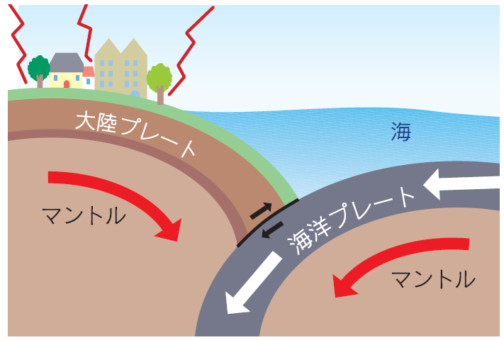
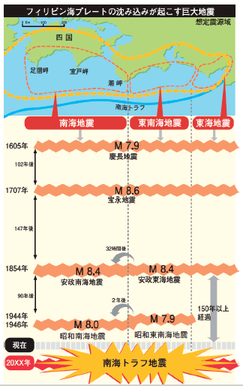

●日本列島が位置する大陸プレートの下に、
海洋 プレート（フィリピン海プレート）が 南側
から年間数cm（3～5cm程度）沈み込んでいる
場所を 「南海トラフ」といいます。

●ゆっくりなスピードですが、２つのプレートの境
界にはひずみが生まれてきます。そのひずみ
が限界になると、引き込まれていた 大陸プレ
ートが急に元に戻ろうとして、はね上がります。
そのはね上がりによって起きる地震を「南海
トラフ地震」と呼びます。

●この地震が発生すると、伊勢志摩地域は大き
く揺れます。

●そして、海底の岩盤の動きによって海面が大
きく持ちあがり、津波が発生します。
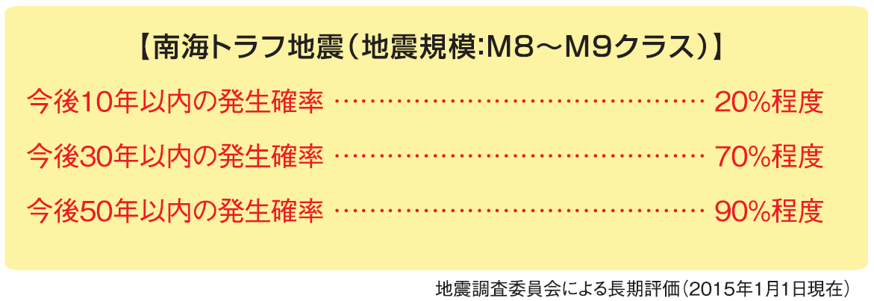
 |  | ●「南海トラフ地震」は、近い将来に必ず発生
 |  |  | します。

防災対策の基礎知識（必要性）・施設の責務

●「お客様をもてなすにあたり、防災対策も必要であることは言うまでもありません。」
～『観光客の安全・安心の確保は最高のもてなし』～
高橋光幸 富山国際大学現代社会学部 教授（観光専攻：観光資源論、観光経営論等担当）

～東日本大震災の事例等から～
●情報収集を怠ったり、避難誘導を行わなかった場合、損害賠償責任や業務上過失致死罪に問
われる可能性があります。

 | 震災発生前の平時から
 | ① 避難マニュアルの作成
 | ② 避難マップに基づいた避難訓練等の実施
 | ③ 避難施設等（避難階段や防火戸）の維持管理
 | を行い、災害時にはこれらの備えに基づき、適切な避難誘導を行うことが必要です。

外国人旅行者に関する基礎知識

（１）地震そのものを理解できない人がいる

全く地震を経験したことのない国や大きな地震が発生したことがない国から来た外国人旅行者
は、どうして地面や建物が揺れたり、家具が転倒してきたりするのか理解できず、気が動転して
パニック状態になることがあります。
⇒何が発生したのかを説明する必要があります。

（２）地震の揺れで感じた疑問をそのままぶつけてくる人がいる

日本人は揺れの大きさで、ある程度の被害の大きさを予測できますが、外国人旅行者は過剰
に反応する傾向があり、ロビーに集まってきて、『建物は大丈夫か』『何がどうなっているのか』と
いった質問が殺到することがあります。
⇒施設や建物が安全であることを強調する必要があります。

（３）地震や余震の揺れによる恐怖でパニックを起こす人がいる

大きな地震の後で断続的に余震が発生した場合などは、恐怖で精神的に追い詰められてしま
うことがあります。
⇒①『今、何が起こっているか』をわかってもらえるよう説明する必要があります。
②大使館、旅行会社、関係機関等と連絡をとり、状況の説明をお願いする必要があります。

（４）地震後の停電や断水を理解できない人がいる

旅館やホテル側の過失と勘違いし、早く修復するよう要望や要求をする外国人旅行者が出て
くる可能性があります。
⇒復旧の見通しや水や照明の準備、食料の状況などを説明する必要があります。

（５）エレベーターを使おうとする人がいる

地震の時に、停電で閉じ込められる恐れがあることは日本人には知られていますが、外国人
旅行者はそうではないため、エレベーターを使って逃げようとすることがあります。
⇒地震発生時には、エレベーターの使用禁止を徹底する必要があります。

（６）自分だけでは避難することができない

建物内にとどまることが危険な場合は、屋外への避難誘導や避難場所へ避難を指示しますが、
外国人旅行者は地域に詳しくないので、自分だけでは避難場所へ行くことができません。
⇒従業員による避難誘導や避難場所へ直接案内する必要があります。

（７）最新の正しい情報を入手できない

地震後は、日本国内の知人や母国の家族に連絡をとりたいという相談が殺到することがありま
す。
⇒電話やインターネット等が使えなくなった場合に『連絡できません』と言うのは簡単ですが、
納得しない可能性があります。このような場合、提供できる情報やその情報源を伝える必要が
あります。

（８）外国人旅行者の関係者から安否や滞留場所の問い合わせが殺到する

地震が発生した場合、家族や同行者と離ればなれになっていた場合は、旅館やホテルにその
方の安否確認を求めてきます。
⇒施設に滞在している外国人旅行者が外出する際には、その行き先を聞いておくのが一番です
が、個人旅行者の場合は行き先の把握に工夫が必要です。また、安否確認の担当者を指名
しておき、各観光地や旅行会社の担当者等と連絡をとる訓練も必要です。

（９）ほとんどの外国人旅行者は被災している場所からの移動を希望する

地震等を怖がって『安全な地域へ移動したい』『すぐに帰国したいがどうすればよいのか』とい
う情報を求めてくることがあります。
⇒①まずは、恐怖心を取り除き、公共交通機関が停止しているような場合は、むやみに移動し
ないよう伝える必要があります。
②同時に、飛行機・鉄道その他の交通機関の最新運行状況の入手、また、大使館、旅行会
社、関連団体とどう連携するかを準備する必要があります。

